Matérias-prima (MP) Nacional
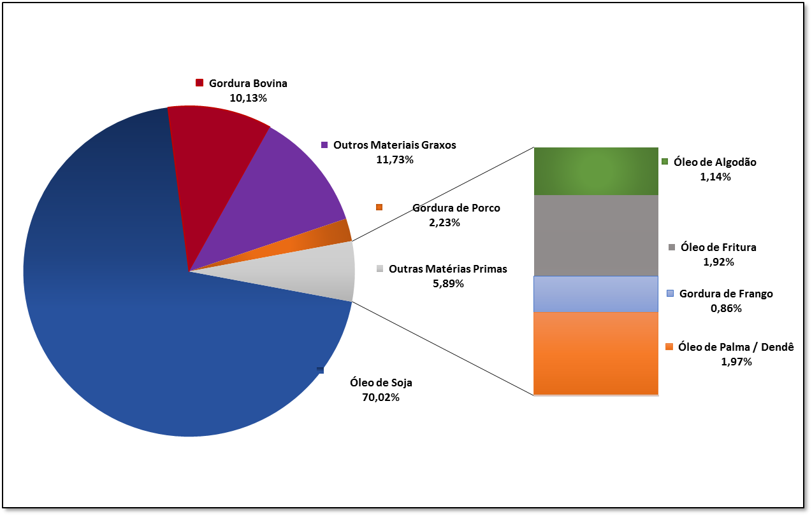
Agosto/2019
...
Aug-19 | Sep-19 | Oct-19 | Nov-19 | Dec-19
70.02%
10.13%
1.14%
11.73%
1.92%
2.23%
0.86%
1.97%
0.00%
0.00%
0.00%
0.00%
0.00%
0.00%
...

MP REGIÃO NORTE
...
MATÉRIA-PRIMA (REGIÃO NORTE)
 | Óleo de Soja | Gordura Bovina | Óleo de Algodão | Outros Materiais Graxos | Óleo de Fritura usado | Gordura de Porco | Gordura de Frango | Óleo de Palma / Dendê | Óleo de Girassol | Óleo de Nabo-forrageiro | Óleo de Nabo-forrageiro | Óleo de pinhão-manso
Jan-19 | 10.72% | 70.64% | 0.00% | 0.00% | 0.00% | 0.00% | 0.00% | 18.64% | 0.00% | 0.00% | 0.00% | 0.00%
Feb-19 | 34.99% | 57.17% | 0.00% | 7.84% | 0.00% | 0.00% | 0.00% | 0.00% | 0.00% | 0.00% |  | 0.00%
Mar-19 | 71.17% | 18.16% | 0.00% | 8.23% | 0.00% | 0.00% | 0.00% | 2.44% | 0.00% | 0.00% |  | 0.00%
Apr-19 | 70.95% | 21.35% | 0.00% | 7.70% | 0.00% | 0.00% | 0.00% | 0.00% | 0.00% | 0.00% |  | 0.00%
May-19 | 71.47% | 21.57% | 0.00% | 6.96% | 0.00% | 0.00% | 0.00% | 0.00% | 0.00% | 0.00% |  | 0.00%
Jun-19 | 73.46% | 23.38% | 0.00% | 3.16% | 0.00% | 0.00% | 0.00% | 0.00% | 0.00% | 0.00% |  | 0.00%
Jul-19 | 77.46% | 18.85% | 0.00% | 3.69% | 0.00% | 0.00% | 0.00% | 0.00% | 0.00% | 0.00% |  | 0.00%
Aug-19 | 82.57% | 11.19% | 0.00% | 3.19% | 0.00% | 0.00% | 0.00% | 3.05% | 0.00% | 0.00% |  | 0.00%
Sep-19
Oct-19
Nov-19
Dec-19
...
Aug-19 | Sep-19 | Oct-19 | Nov-19 | Dec-19
82.57%
11.19%
0.00%
3.19%
0.00%
0.00%
0.00%
3.05%
0.00%
0.00%
0.00%
0.00%
0.00%
0.00%
...

MP REGIÃO NORDESTE
...
MATÉRIA-PRIMA (REGIÃO NORDESTE)
 | Óleo de Soja | Gordura Bovina | Óleo de Algodão | Outros Materiais Graxos | Óleo de Fritura usado | Gordura de Porco | Gordura de Frango | Óleo de Palma/Dendê | Óleo de Girassol | Óleo de Mamona | Óleo de Nabo-forrageiro | Óleo de pinhão-manso
Jan-19 | 42.07% | 16.55% | 0.00% | 19.43% | 0.00% | 0.00% | 0.00% | 21.95% | 0.00% | 0.00% | 0.00% | 0.00%
Feb-19 | 37.15% | 29.77% | 1.61% | 17.55% | 0.10% | 0.00% | 0.00% | 13.82% | 0.00% | 0.00% | 0.00% | 0.00%
Mar-19 | 36.96% | 30.41% | 0.00% | 18.19% | 0.32% | 0.00% | 0.00% | 14.12% | 0.00% | 0.00% | 0.00% | 0.00%
Apr-19 | 43.25% | 32.38% | 0.00% | 11.82% | 0.26% | 0.00% | 0.00% | 12.29% | 0.00% | 0.00% | 0.00% | 0.00%
May-19 | 33.57% | 24.92% | 0.00% | 21.22% | 0.00% | 0.00% | 0.00% | 20.29% | 0.00% | 0.00% | 0.00% | 0.00%
Jun-19 | 32.89% | 29.64% | 0.00% | 13.98% | 0.63% | 0.00% | 0.00% | 22.86% | 0.00% | 0.00% | 0.00% | 0.00%
Jul-19 | 32.94% | 23.54% | 0.00% | 21.94% | 0.33% | 0.00% | 0.00% | 21.25% | 0.00% | 0.00% | 0.00% | 0.00%
Aug-19 | 28.19% | 26.94% | 5.11% | 20.18% | 0.29% | 0.00% | 0.00% | 19.29% | 0.00% | 0.00% | 0.00% | 0.00%
Sep-19
Oct-19
Nov-19
Dec-19
...
Jul-19 | Aug-19 | Sep-19 | Oct-19 | Nov-19 | Dec-19
32.94% | 28.19%
23.54% | 26.94%
0.00% | 5.11%
21.94% | 20.18%
0.33% | 0.29%
0.00% | 0.00%
0.00% | 0.00%
21.25% | 19.29%
0.00% | 0.00%
0.00% | 0.00%
0.00% | 0.00%
0.00% | 0.00%
0.00% | 0.00%
0.00% | 0.00%
...

MP REGIÃO CENTRO-OESTE
...
MATÉRIA-PRIMA (REGIÃO CENTRO-OESTE)
 | Óleo de Soja | Gordura Bovina | Óleo de Algodão | Outros Materiais Graxos | Óleo de Fritura usado | Gordura de Porco | Gordura de Frango | Óleo de Palma/Dendê | Óleo de Girassol | Óleo de Mamona | Óleo de Nabo-forrageiro | Óleo de pinhão-manso
Jan-19 | 78.26% | 6.35% | 0.68% | 11.98% | 0.09% | 0.42% | 0.21% | 2.00% | 0.00% | 0.00% | 0.00% | 0.00%
Feb-19 | 80.71% | 5.19% | 0.52% | 12.89% | 0.07% | 0.22% | 0.37% | 0.03% | 0.00% | 0.00% | 0.00% | 0.00%
Mar-19 | 77.86% | 5.75% | 0.95% | 14.65% | 0.01% | 0.11% | 0.23% | 0.37% | 0.00% | 0.00% | 0.00% | 0.00%
Apr-19 | 80.11% | 4.25% | 0.77% | 13.26% | 0.21% | 0.19% | 0.32% | 0.89% | 0.00% | 0.00% | 0.00% | 0.00%
May-19 | 85.27% | 4.38% | 1.23% | 7.63% | 0.03% | 0.09% | 0.43% | 0.94% | 0.00% | 0.00% | 0.00% | 0.00%
Jun-19 | 83.24% | 4.99% | 0.92% | 10.01% | 0.03% | 0.00% | 0.13% | 0.66% | 0.00% | 0.00% | 0.00% | 0.00%
Jul-19 | 80.71% | 3.38% | 1.25% | 13.41% | 0.04% | 0.24% | 0.35% | 0.56% | 0.00% | 0.00% | 0.00% | 0.00%
Aug-19 | 77.11% | 6.40% | 1.60% | 13.37% | 0.05% | 0.32% | 0.13% | 1.02% | 0.00% | 0.00% | 0.00% | 0.00%
Sep-19
Oct-19
Nov-19
Dec-19
...
Aug-19 | Sep-19 | Oct-19 | Nov-19 | Dec-19
77.11%
6.40%
1.60%
13.37%
0.05%
0.32%
0.13%
1.02%
0.00%
0.00%
0.00%
0.00%
0.00%
0.00%
...

MP REGIÃO SUDESTE
...
MATÉRIA-PRIMA (REGIÃO SUDESTE)
 | Óleo de Soja | Gordura Bovina | Óleo de Algodão | Outros Materiais Graxos | Óleo de Fritura usado | Gordura de Porco | Gordura de Frango | Óleo de Palma/Dendê | Óleo de Girassol | Óleo de Mamona | Óleo de Nabo-forrageiro | Óleo de pinhão-manso
Jan-19 | 21.69% | 30.89% | 0.00% | 12.93% | 18.00% | 10.22% | 2.62% | 3.04% | 0.00% | 0.00% | 0.00% | 0.00%
Feb-19 | 17.29% | 29.76% |  | 9.79% | 20.62% | 14.29% | 3.40% | 3.63% | 0.00% | 0.00% | 0.00% | 0.00%
Mar-19 | 10.90% | 37.23% |  | 15.10% | 16.84% | 14.16% | 3.17% | 1.15% | 0.00% | 0.00% | 0.00% | 0.00%
Apr-19 | 19.98% | 32.42% |  | 10.70% | 20.43% | 11.81% | 3.39% | 1.11% | 0.00% | 0.00% | 0.00% | 0.00%
May-19 | 40.88% | 30.52% |  | 8.32% | 10.45% | 7.74% | 2.09% | 0.00% | 0.00% | 0.00% | 0.00% | 0.00%
Jun-19 | 20.61% | 36.92% |  | 13.44% | 17.00% | 9.89% | 2.14% | 0.00% | 0.00% | 0.00% | 0.00% | 0.00%
Jul-19 | 26.57% | 24.34% |  | 2.55% | 19.98% | 18.51% | 7.28% | 0.00% | 0.00% | 0.00% | 0.00% | 0.00%
Aug-19 | 25.20% | 21.83% |  | 8.65% | 21.40% | 15.24% | 7.68% | 0.00% | 0.00% | 0.00% | 0.00% | 0.00%
Sep-19
Oct-19
Nov-19
Dec-19
...
Aug-19 | Sep-19 | Oct-19 | Nov-19 | Dec-19
25.20%
21.83%
0.00%
8.65%
21.40%
15.24%
7.68%
0.00%
0.00%
0.00%
0.00%
0.00%
0.00%
0.00%
...

MP REGIÃO SUL
...
MATÉRIA-PRIMA (REGIÃO SUL)
 | Óleo de Soja | Gordura Bovina | Óleo de Algodão | Outros Materiais Graxos | Óleo de Fritura usado | Gordura de Porco | Gordura de Frango | Óleo de Palma/Dendê | Óleo de Girassol | Óleo de Mamona | Óleo de Nabo-forrageiro | Óleo de pinhão-manso
Jan-19 | 72.71% | 12.36% | 0.71% | 11.62% | 0.37% | 2.15% | 0.08% | 0.00% | 0.00% | 0.00% | 0.00% | 0.00%
Feb-19 | 71.16% | 13.76% | 0.29% | 12.33% | 0.40% | 1.79% | 0.27% | 0.00% | 0.00% | 0.00% | 0.00% | 0.00%
Mar-19 | 75.39% | 12.11% | 0.33% | 9.77% | 0.14% | 2.03% | 0.23% | 0.00% | 0.00% | 0.00% | 0.00% | 0.00%
Apr-19 | 74.79% | 11.14% | 0.00% | 11.18% | 0.13% | 2.56% | 0.20% | 0.00% | 0.00% | 0.00% | 0.00% | 0.00%
May-19 | 76.48% | 9.44% | 0.00% | 11.53% | 0.31% | 2.05% | 0.19% | 0.00% | 0.00% | 0.00% | 0.00% | 0.00%
Jun-19 | 78.22% | 8.46% | 0.00% | 10.36% | 0.34% | 2.24% | 0.39% | 0.00% | 0.00% | 0.00% | 0.00% | 0.00%
Jul-19 | 79.72% | 7.24% | 0.02% | 10.58% | 0.30% | 1.72% | 0.42% | 0.00% | 0.00% | 0.00% | 0.00% | 0.00%
Aug-19 | 79.02% | 8.44% | 0.17% | 9.40% | 0.34% | 2.17% | 0.46% | 0.00% | 0.00% | 0.00% | 0.00% | 0.00%
Sep-19
Oct-19
Nov-19
Dec-19
...
Aug-19 | Sep-19 | Oct-19 | Nov-19 | Dec-19
79.02%
8.44%
0.17%
9.40%
0.34%
2.17%
0.46%
0.00%
0.00%
0.00%
0.00%
0.00%
0.00%
0.00%
...

